CEE Equity
CENTRAL AND EASTERN EUROPEAN EQUITY

CHARAKTERISTIKA FONDU
STRUKTURA FONDU
38,90% finanční služby | 0.389
3,20% spotřeba - cyklická | 0.032
5,60% materiály | 0.056
3,30% zdravotnictví | 0.033
7,48% komunikační služby | 0.124
3,80% hotovost | 0.038
12,50% utility | 0.125
5,40% ostatní | 0.054
14,80% energetika | 0.148
Název fondu: | Central and Eastern European Equity

AKCIOVÝ FOND
Investiční manažer: | Generali Investments Partners S.p.A.
Hodnota fondu: | 97,95 mEUR
Počátek obchodování: | 2004-04-23
Investiční cíl: Fond investuje především do akcií společností, které leží či mají největší příjmy z operací ve střední a východní Evropě a jsou kótované na burzách členů CEE. Investičním cílem je dosáhnout dlouhodobý růst investovaného kapitálu a překonat výkonnost benchmarku (který je MSCI EFM Selected Countries Special Weighted – Net Total Return Index).

POPLATKY GENERALI ČESKÁ POJIŠŤOVNA A.S.*
TOP 10
GENERALI INVESTMENTS LUXEMBOURG SA
Rozdíl mezi nákupním a prodejním kurzem podílových jednotek: | Běžné/jednorázové pojistné: 5 %/0 % Mimořádné pojistné 2% resp. 3 %** | Společnost |  |  | % v portfoliu | Sektor
Částečný odkup: | 0,25 % z odkoupené částky, minimálně však 50 Kč a maximálně 500 Kč | CEZ as (CEZ CK) |  |  | 7.51 | utility
Poplatky za přemístění: | V každém poj. roce 2 zdarma, jinak 0,25 % akt. hodnoty přemístěných jednotek, min. 50 Kč a max. 500 Kč. | CD Projekt SA (CDR PW) |  |  | 7.18 | komunikační skužby
Poplatky za správu fondu***: | 2 % p.a. | PKO Bank Polski SA (PKO PW) |  |  | 5.62 | finanční služby
* výtah ze sazebníku poplatků k IŽP týkající se fondů, v případě rozdílů platí sazebník poplatků |  | Banca Transilvania SA (TLV RE) |  |  | 5.09 | finanční služby
** závisí na produktu *** náklady za správu fondu jsou započtené v NAV (t.j. v kurzu) |  | OTP Bank PLC (OTP HD) |  |  | 5.05 | finanční služby
KOMENTÁŘ K TRHU
KOMENTÁR TRHU
KOMENTÁŘ TRHU
KOMENTÁŘ TRHU
VÝKONNOST FONDU
 |  | Powszechny Zaklad Ubezpieczen |  |  | 4.90 | finanční služby
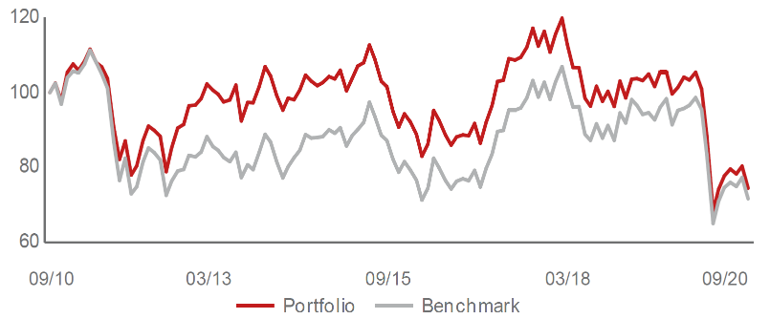 |  | KGHM Polska Miedz SA (KGH PW) |  |  | 4.21 | materiály
Výkonnost od založení
 |  | Polski Koncern Naftowy ORLEN |  |  | 3.87 | energetika
 |  | Komercni banka AS (KOMB CK) |  |  | 3.77 | finanční služby
 |  | DINO POLSKA SA (DNP PW) |  |  | 3.04 | spotřeba - cyklická

STATISTIKY
 |  | STD | IR | TE | Rating Morningstar(4) |  | Quartile Morn.
 |  | 33.86% | -0.61% | 3.00% | x |  | x
 |  | (1) Standard Deviation (Směrodatná odchylka): míra rizika, volatilita výkonnosti fondu. (2) Information Ratio (Informační poměr): poměr průměrně dosaženého výnosu oproti odchylce od indexu. (3) Tracking Error: směrodatná odchylka rozdílu výkonnosti fondu a jeho benchmarku.

VÝKONNOST (EUR)

 |  | 1 měsíc (%) | YTD (%) |  | 1 rok (%) | od počátku (%)
Central and Eastern European Equity (ISIN: LU0145470703) |  | -7.91 | -30.03 |  | -27.42 | -43.80
Benchmark * |  | -7.24 | -27.17 |  | -24.58 | 36.93
Excess Return |  | -0.67 | -2.86 |  | -2.84 | -80.73
Září 2020
* MSCI EFM Selected Countries Special Weighted – Net Total Return Index
Hodnota investice do podílových fondů může růst, klesat nebo stagnovat podle situace na finančních trzích. Minulé výnosy nejsou zárukou výnosů v budoucnu.

